Sheet1
封装 | 描述 | 型号数值 | 位号 | 采购数量
PowerPAK SO-8 | mos管 | CSD19537Q3 | Q13, Q17 | 20 | 8 | 160
PowerPAK SO-8 | mos管 | Si7149DP | Q15 | 5 | 4 | 20
PowerPAK SO-8 | mos管 | SI7489DP | Q18 | 5 | 11 | 55
to252 | mos管 | ST12N10D | Q9 | 5 | 3 | 15
TO-252-3S | mos管 | NCE4060K | Q1, Q2, Q3 | 15 | 1 | 15
SOT23-3 | mos管 | SI2301CDS | Q1 | 5 | 0.5 | 2.5
OLED_0_63 | oled屏幕 | OLED中景园0.63寸128*28，iic | U10 | 3 |  | 0 | 无
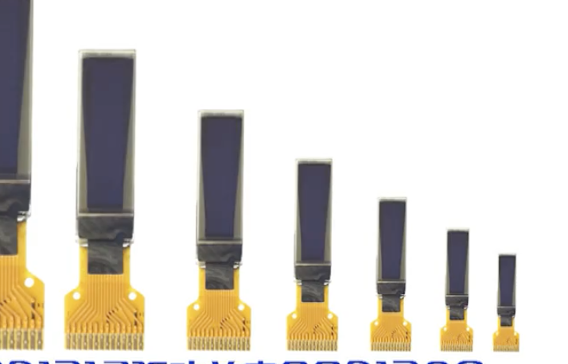
1206R | Semiconductor Resistor | 10mR | R45 | 5 | 0.2 | 1
0805R | 保险丝 | 2A可恢复保险丝 | R60 | 5 | 0.8 | 4
F0805 | 保险丝 | 1000mA/6V可恢复保险丝 | FU2 | 5 | 0.8 | 4
6*8 | 电感 | 10uH/2Ag工字电感6*8mm | L2 | 5 | 1 | 5
SR410361 | 电感 | SR410561K共阳极4位数码管 | DS1 | 5 | 2.5 | 12.5
SRP1270-2R2M | 电感 | 74437358082 | L5 | 5 | 1.5 | 7.5
SRP1270-2R2M | 电感 | SRP1770TA-6R8M | L3 | 5 | 1.5 | 7.5
XAL7070 | 电感 | XAL7070-332MEB | L1 | 5 | 15 | 75
R0805 | 电感 | 10nH/500ma | L1;L2;L4 | 15 | 0.3 | 4.5
5mm脚间距 | 电容 | 0.047UF /250V直插膜电容 | C17 | 5 | 0.5 | 2.5
5mm脚间距 | 电容 | 1nF/100V直插膜电容 | C16 | 5 | 0.5 | 2.5
0603R | 电阻 | 1.27K/1% | R43, R50 | 50 | 0.1 | 5
0603R | 电阻 | 1.62K/1% | R38, R42 | 50 | 0.1 | 5
0603R | 电阻 | 14.7/1% | R46 | 50 | 0.1 | 5
0603R | 电阻 | 18K/1% | R44, R51 | 50 | 0.1 | 5
0603R | 电阻 | 2.2 | R21, R37 | 50 | 0.1 | 5
0603R | 电阻 | 2.32K/1% | R48 | 50 | 0.1 | 5
0603R | 电阻 | 2.94K/1% | R27 | 50 | 0.1 | 5
0603R | 电阻 | 28/1% | R52 | 50 | 0.1 | 5
0603R | 电阻 | 28K | R47 | 50 | 0.1 | 5
0603R | 电阻 | 3.16K/1% | R41 | 50 | 0.1 | 5
0603R | 电阻 | 3.32K/1% | R56 | 50 | 0.1 | 5
0603R | 电阻 | 44.2K/1% | R28 | 50 | 0.1 | 5
0603R | 电阻 | 46.4K/1% | R53 | 50 | 0.1 | 5
0603R | 电阻 | 8.06K/1% | R34, R54 | 50 | 0.1 | 5
0805R | 电阻 | 121K/1% | R20, R36 | 50 | 0.1 | 5
0805R | 电阻 | 22R | R1, R5, R10 | 50 | 0.1 | 5
0805R | 电阻 | 470 | R23 | 50 | 0.1 | 5
0805R | 电阻 | 47K | R16, R26 | 50 | 0.1 | 5
R0402 | 电阻 | 1.6K/1% | R3 | 50 | 0.1 | 5
R0402 | 电阻 | 330 | R9 | 50 | 0.1 | 5
R0402 | 电阻 | 100K | R12 | 50 | 0.1 | 5
R0402 | 电阻 | 180 | R13;R14;R15 | 50 | 0.1 | 5
R0402 | 电阻 | 20 | R16;R17;R18 | 50 | 0.1 | 5
R0402 | 电阻 | 2M | R21 | 50 | 0.1 | 5
SMA | 二极管 | FR104 | D8 | 5 | 0.4 | 2
SMA | 二极管 | 1N4004 | D1, D4, D5 | 15 | 0.5 | 7.5
sod323 | 二极管 | 1N4148 | D2, D3 | 10 | 0.5 | 5
TO228P970-3N | 二极管 | SBRD10200TR TO252 | D6 | 5 | 2 | 10
SOD523 | 二极管 | 1N4148 | D3;D4 | 10 | 0.5 | 5
LED-3 | 发光二极管 | 红 | DL1 | 5 | 0.2 | 1
LED-3 | 发光二极管 | 黄 | DL3, DL4 | 10 | 0.2 | 2
LED-3 | 发光二极管 | 绿 | DL2 | 5 | 0.2 | 1
BUTTON_SMT_6*6 | 接插件 | 6*6mm4脚贴片按键 | S1, S2, S3, S4 | 20 | 0.5 | 10
CH3.96-2P | 接插件 | OUT-B | J6, J13,J7,'J1,J8, J11 | 30 | 0.4 | 12
SIP-10L | 接插件 | 2.54mm*10p直插插座 | P5 | 5 | 1.2 | 6
SIP-2L | 接插件 | 2.54mm*2p直插插座 | J10 | 5 | 0.3 | 1.5
SIP-4L | 接插件 | 2.54mm*4p直插插座 | J2, J3, J5,J4 | 20 | 0.3 | 6
USB-A | 接插件 | usb母座 | USB1 | 5 | 0.6 | 3
MICROUSB-5P | 接插件 | MICROUSB | U2 | 5 | 0.5 | 2.5
YST-1504B | 接插件 | 5向开关按键贴片 | S1 | 5 | 1.5 | 7.5
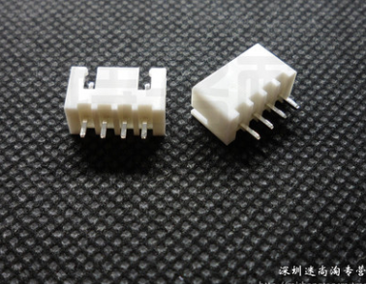
PJ3027F-D | 接插件， | PJ3027F-D,EARPHONE3.5mm耳机插座5脚贴片 | J2 | 5 | 0.6 | 3
8P4R_0603 | 排阻 | 8引脚100R 0603排阻 | RN1, RN2 | 10 | 0.5 | 5
SOT-23_B | 三极管 | S8550 | Q4, Q5, Q6, Q7 | 20 | 0.3 | 6
1210C | 陶瓷电容 | 10uF/35V | C9 | 5 | 2 | 10
1210C | 陶瓷电容 | GRM32ER71A476KE15L | C22, C32, C33, C34, C41, C42, C43 | 35 | 1.8 | 63
1210C | 陶瓷电容 | GRM32ER72A225KA35L | C10, C11, C14, C20, C29, C31 | 30 | 1.2 | 36
0603C | 陶瓷电容 | 18nF/16V | C15, C45, C51 | 50 | 0.2 | 10
0603C | 陶瓷电容 | 1pF/16V | C37, C52 | 50 | 0.2 | 10
0603C | 陶瓷电容 | 5.1pF/100V | C40 | 50 | 0.2 | 10
0603C | 陶瓷电容 | 560pF/16V | C53 | 50 | 0.2 | 10
0603C | 陶瓷电容 | 6.8pF/100V | C30 | 50 | 0.2 | 10
0603C | 陶瓷电容 | 680pF/16V | C44 | 50 | 0.2 | 10
0603C | 陶瓷电容 | 820pF/25V | C19 | 50 | 0.2 | 10
0603C | 陶瓷电容 | C1608X7S2A104K080AB | C21, C39 | 50 | 0.2 | 10
0603C | 陶瓷电容 | EMK107BB7225MA-T | C35, C50 | 50 | 0.2 | 10
0805c | 陶瓷电容 | 22pF | C1, C2 | 50 | 0.2 | 10
C0402 | 陶瓷电容 | 20pF/10V | C14;C15 | 50 | 0.15 | 7.5
C0402 | 陶瓷电容 | 33pF/10V | C20;C21 | 50 | 0.15 | 7.5
C0402 | 陶瓷电容 | 4.7uF/10V | C39 | 50 | 0.15 | 7.5
KEY_3X4 | 乌龟按键 | 乌龟按键3*4mm | SW1;SW2;SW3 | 15 | 0.4 | 6
5032 | 无源晶振 | 8MHz | Y1 | 5 | 1.2 | 6
CRY5032 | 无源晶振 | 8MHZ | Y1 | 5 | 1.2 | 6
CRY5032 | 无源晶振 | 12.88MHZ | Y2 | 5 | 1.2 | 6
msop8 | 芯片 | LM25085 | U4 | 3 | 15 | 45
QFN050P600-8N | 芯片 | LM5145 | U3, U6 | 6 | 14 | 84
SO-16N | 芯片 | SN74HC595D | U2 | 5 | 1.5 | 7.5
SOT23-5(DBV) | 芯片 | TLV70233DBVR | U5 | 5 | 2 | 10
TQFP-48 | 芯片 | STM32F103C8T6 | U1 | 5 | 10 | 50
LQFP48 | 芯片 | VS1053b | U8 | 5 | 25 | 125
so8 | 芯片 | W25M02GV | U9 | 3 | 12 | 36
SOT23-5 | 芯片 | TPS73633 | U4 | 5 | 2 | 10
SOT23-5 | 芯片 | TPS73618 | U5 | 5 | 2 | 10
SOT23-6 | 芯片 | TP4057 | U3 | 5 | 1 | 5
电池 |  | 801350，3.7v500mah |  | 3 | 12 | 36
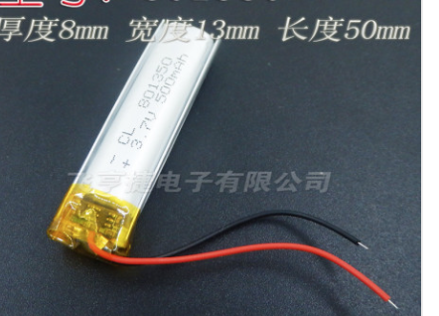
 |  |  |  |  | 总 | 1283.5
 |  |  |  |  | 税钱 | 38.5
 |  |  |  |  | 总 | 1322

 |  | FDWS86068-F085
 |  | TPS73618
 |  | BSC070N10NS

